Sheet1
客户名称 | 业务编号 | 合同金额（万元） | 债务人证件号码 | 法定代表人姓名
 |  | 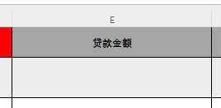 |  | 